SVP操作手順
Webブラウザから、SVPのWebコンソール「Hitachi Device Manager」に接続する

http://{SVPサーバIP}/

SSL証明書構成により「SSL通信が安全ではありません」のエラーが出る場合があるが、例外設定をして強制接続する

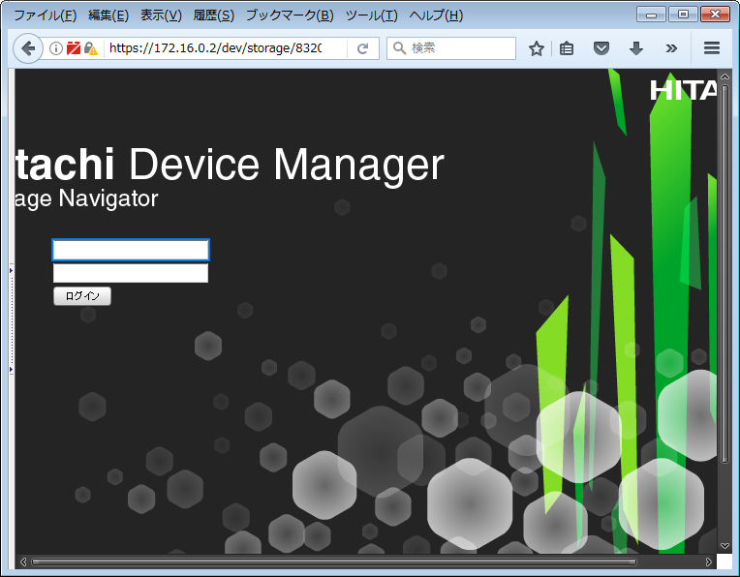

VSP ストレージ側の UserID, Password を入力してログイン。

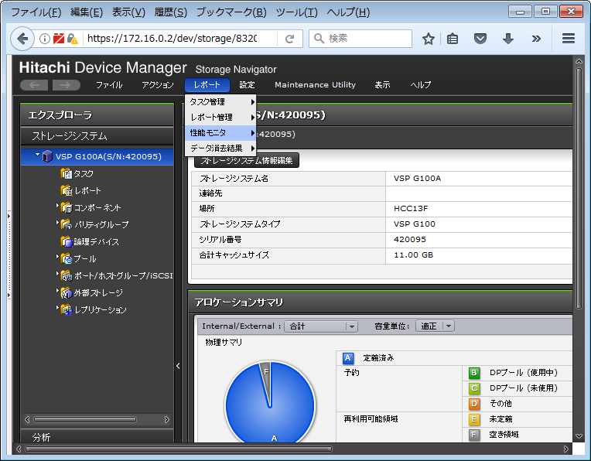

メニューから、「レポート」、「レポート管理」、「レポート作成」を選択

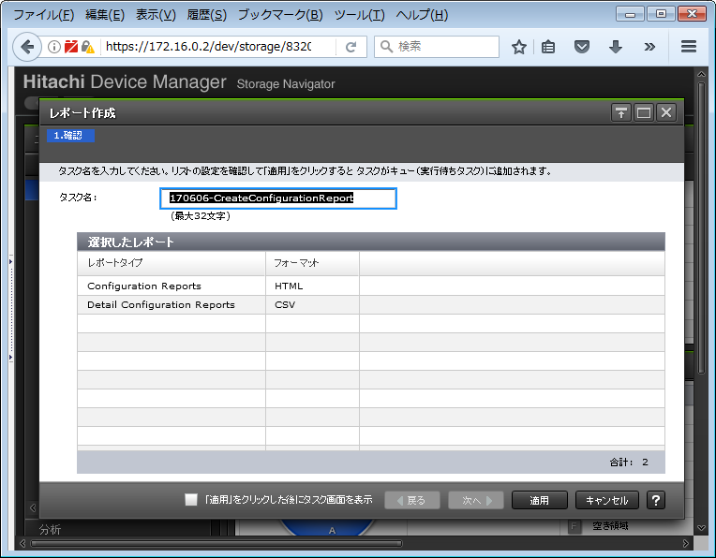

デフォルト設定のまま、「適用」をクリック

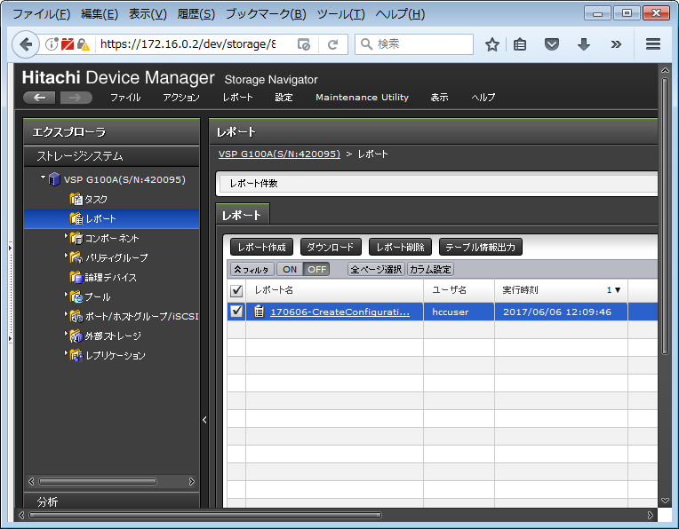

左ペインツリーメニューから、 「レポート」を選択して、リストから作成したレポートをチェックし、「ダウンロード」をクリック

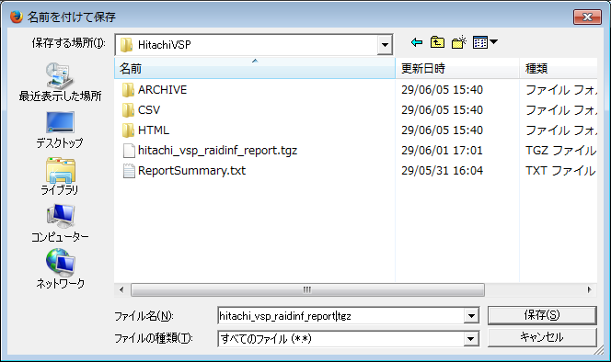

フォルダは Getconfig プロジェクトディレクトリの直下を指定し、ファイル名は 「hitachi_vsp_raidinf_report.tgz」 として保存をクリック

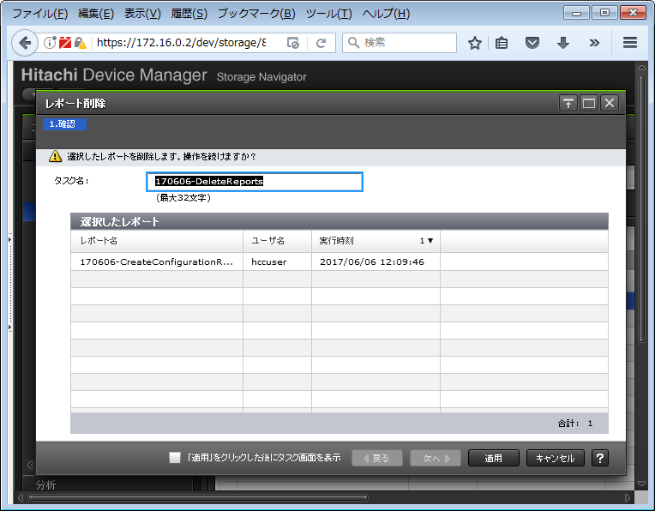

ダウンロードが終了したら、作成したレポートを削除する。「レポートの削除」を選択して、適用
左ペインツリーメニューから、 「レポート」を選択して、リストから作成したレポートをチェックし、「レポート削除」をクリック
暫くするとレポートが削除される。

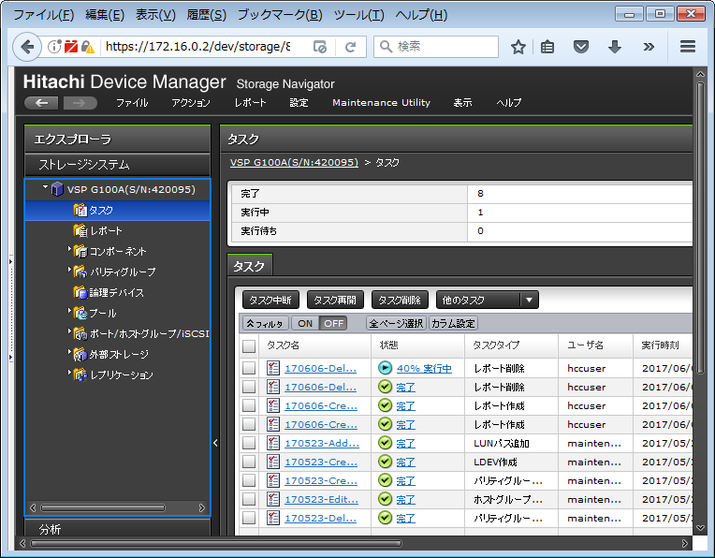

タスクメニューでレポート削除のタスクが完了となるまで待つ。

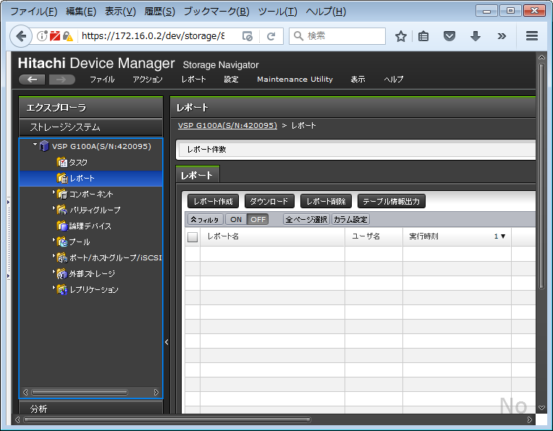

レポートメニューを選択し、構成レポートが削除されていることを確認

